Abstract
問題1 |  |  | 抽象クラス

 | プロジェクト名：Pr08_Abstract

 | (1) | 以下のようなベンチマークテスト（プログラムの処理速度をはかるテストのこと）のためのクラスがあります。
 |  | このプログラムを利用して、「Console.WriteLine("処理速度計測中・・・");」というメソッドを100回呼び出したときの処理時間を測定してください。

 |  | なお、このクラスの使い方は次の通りです。
 |  | ① | Benchmarkクラスの派生クラスを作成。
 |  | ② | ①で作成した派生クラスにコンストラクタを追加。
 |  | ③ | ①で作成した派生クラスにbenchmark()メソッドを追加し、計測したい処理を追加。
 |  | ④ | 開始ボタンを押した時に、①で作成した派生クラスのインスタンスを生成、repeatメソッドを呼び出す。
 |  | ⑤ | repeatメソッドの戻り値として処理時間が返ってくる。（ミリ秒という単位の文字列で返ります。）
 |  | ⑥ | 出力ウィンドウに⑤の結果（～ミリ秒）を表示する。

 |  | 【ベンチマーククラス】
public abstract class Benchmark
{
//処理回数
private int count;
//コンストラクタ
public Benchmark(int count)
{
this.count = count;
}
public abstract void benchmark();
public string repeat()
{
//Stopwatchオブジェクトの作成
System.Diagnostics.Stopwatch sw = new System.Diagnostics.Stopwatch();
//計測開始
sw.Start();
for (int i = 0; i < count; i++)
benchmark();
//計測終了
sw.Stop();
//計測時間をミリ秒で返す
return sw.ElapsedMilliseconds.ToString();
}
}

 |  | 【画面イメージ】
 |  | 開始ボタンを押すと、計測開始して出力ウィンドウに結果を表示する

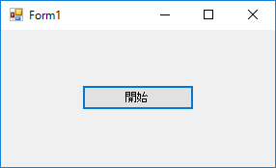
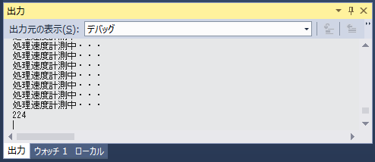

 |  |  |  | ※PCのスペックにより、処理時間は異なります。
 |  |  |  | ※処理回数を変更してみる等、試してみましょう。

